pt2
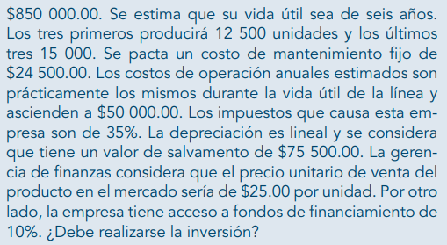

 |  |  |  |  |  |  |  | dep | 129083.33333
 |  |  |  |  |  |  |  | valor | 850000
 |  |  |  |  |  |  |  | rescate | 75500
 |  |  |  |  |  |  |  | vida | 6

t | 10% | 0 | 1 | 2 | 3 | 4 | 5 | 6
 | inversión | -850000
 | ingreso
 | rescate |  |  |  |  |  |  | 75500
 | unidades |  | 12500 | 12500 | 12500 | 15000 | 15000 | 15000
 | precio |  | 25 | 25 | 25 | 25 | 25 | 25
 | total ingr |  | 312500 | 312500 | 312500 | 375000 | 375000 | 450500
 | egreso
 | costo f |  | 24500 | 24500 | 24500 | 24500 | 24500 | 24500
 | costos op |  | 50000 | 50000 | 50000 | 50000 | 50000 | 50000
 | depr |  | 129083.33333 | 129083.33333 | 129083.33333 | 129083.33333 | 129083.33333 | 129083.33333
 | total egr |  | 203583.33333 | 203583.33333 | 203583.33333 | 203583.33333 | 203583.33333 | 203583.33333
 | utilidad adi |  | 108916.66667 | 108916.66667 | 108916.66667 | 171416.66667 | 171416.66667 | 246916.66667
 | isr |  | 35% | 35% | 35% | 35% | 35% | 35%
 | impuesto |  | 38120.833333 | 38120.833333 | 38120.833333 | 59995.833333 | 59995.833333 | 86420.833333
 | utilidad ddi |  | 70795.833333 | 70795.833333 | 70795.833333 | 111420.83333 | 111420.83333 | 160495.83333
 | depr |  | 129083.33333 | 129083.33333 | 129083.33333 | 129083.33333 | 129083.33333 | 129083.33333
 | flujo neto | -850000 | 199879.16667 | 199879.16667 | 199879.16667 | 240504.16667 | 240504.16667 | 289579.16667
 | flujo desc | -850000 | 181708.33333 | 165189.39394 | 150172.17631 | 164267.5819 | 149334.16537 | 163459.89027
 | VPN | 124131.54112
 | TIR | 15% | si conviene

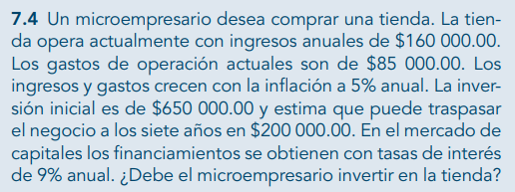
 |  |  |  |  |  |  | inflación | 5%
 |  |  |  |  |  |  | TN | 9%

 | 0 | 1 | 2 | 3 | 4 | 5 | 6 | 7
inversión | -650000
ingresos | 160000 | 168000 | 176400 | 185220 | 194481 | 204205.05 | 214415.3025 | 425136.06763
egresos:
gasto de op | 85000 | 89250 | 93712.5 | 98398.125 | 103318.03125 | 108483.93281 | 113908.12945 | 119603.53593
flujo neto | -650000 | 78750 | 82687.5 | 86821.875 | 91162.96875 | 95721.117188 | 100507.17305 | 305532.5317
flujo desc | -650000 | 72247.706422 | 69596.414443 | 67042.417583 | 64582.145378 | 62212.158392 | 59929.143405 | 167136.75775
VPN | -87253.256624 |  |  | no conviene
TIR | 6%
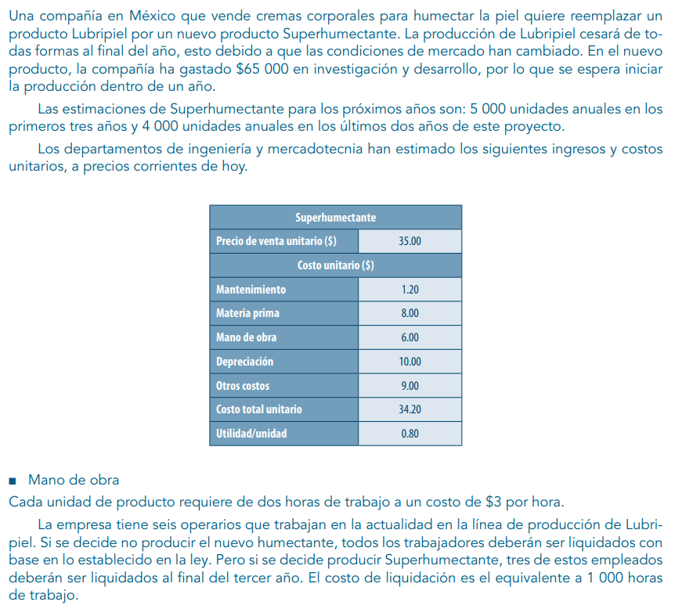
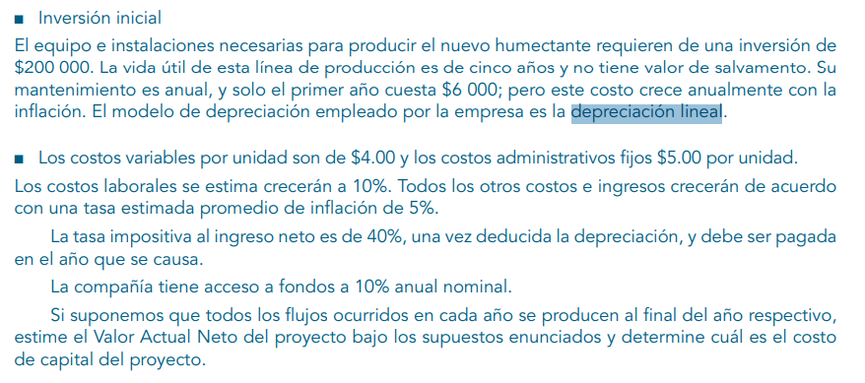

 |  |  |  |  |  |  |  | cantidades |  |  | inversión equipo |  |  | TN | 10%
 |  |  |  |  |  |  |  | 5000 | años 1-3 |  | 200000 | 5 años | no rescue
 |  |  |  |  |  |  |  | 4000 | años 4,5 |  | mantenim | 6000 | año 1
 |  |  |  |  |  |  |  | 1 unidad | hrs | $/hr | depr lineal
 |  |  |  |  |  |  |  |  | 2 | 3
 |  |  |  |  |  |  |  | empleados |  |  | cvu | 4
 |  |  |  |  |  |  |  | actuales | 6 |  | c admin/u | 5
 |  |  |  |  |  |  |  | fin de año 3 | 3 |  | infl costo lab | 10%
 |  |  |  |  |  |  |  | liquidación | 1000 hrs | por empl | inflación | 5%
 |  |  |  |  |  |  |  |  |  |  | impuesto | 40%
 | depreciación lineal
 |  |  |  |  |  |  |  |  |  | depreciación
 |  |  |  |  |  |  |  |  |  | valor | 200000
 |  |  |  |  |  |  |  |  |  | rescate | 0
 |  |  |  |  |  |  |  |  |  | vida | 5
 |  |  |  |  |  |  |  |  |  | gasto | 40000

 | 0 | 1 | 2 | 3 | 4 | 5
inversión | -200000
ingreso:
unidades |  | 5000 | 5000 | 5000 | 4000 | 4000
precio | 35 | 36.75 | 38.5875 | 40.516875 | 42.54271875 | 44.669854687
egresos:
$/hr | 3 | 3.3 | 3.63 | 3.993 | 4.3923 | 4.83153
liquidación |  |  |  | 11979
mantenim |  | 6000 | 6300 | 6615 | 6945.75 | 7293.0375
cvu | 4 | 4.2 | 4.41 | 4.6305 | 4.862025 | 5.10512625
c admin / u | 5 | 5.25 | 5.5125 | 5.788125 | 6.07753125 | 6.3814078125
materia pr | 8 | 8.4 | 8.82 | 9.261 | 9.72405 | 10.2102525
mano de o | 6 | 6.3 | 6.615 | 6.94575 | 7.2930375 | 7.657689375
depr |  | 40000 | 40000 | 40000 | 40000 | 40000
tot egr |  | 166750 | 173087.5 | 179741.875 | 158772.325 | 164710.94125
flujo neto |  | 17000 | 19850 | 22842.5 | 11398.55 | 13968.4775

tasa | 10%
 | 0 | 1 | 2 | 3 | 4 | 5 | 6 |  | depreciación
inversión | -950000 |  |  |  |  |  |  |  | valor | 950000
ingresos |  |  |  |  |  |  |  |  | rescate | 65500
unidades |  | 12000 | 12000 | 12000 | 14000 | 14000 | 14000 |  | vida | 6
precio |  | 27.5 | 27.5 | 27.5 | 27.5 | 27.5 | 27.5 |  | depre | 147416.66667
total ingr |  | 330000 | 330000 | 330000 | 385000 | 385000 | 450500
egresos:
costo fijo |  | 22500 | 22500 | 22500 | 22500 | 22500 | 22500
costo op |  | 60000 | 60000 | 60000 | 60000 | 60000 | 60000
depreciación |  | 147416.66667 | 147416.66667 | 147416.66667 | 147416.66667 | 147416.66667 | 147416.66667
total egr |  | 229916.66667 | 229916.66667 | 229916.66667 | 229916.66667 | 229916.66667 | 229916.66667
utilidad |  | 100083.33333 | 100083.33333 | 100083.33333 | 155083.33333 | 155083.33333 | 220583.33333
impuesto |  | 35029.166667 | 35029.166667 | 35029.166667 | 54279.166667 | 54279.166667 | 77204.166667
utilidad imp |  | 65054.166667 | 65054.166667 | 65054.166667 | 100804.16667 | 100804.16667 | 143379.16667
depr |  | 147416.66667 | 147416.66667 | 147416.66667 | 147416.66667 | 147416.66667 | 147416.66667
flujo | -950000 | 212470.83333 | 212470.83333 | 212470.83333 | 248220.83333 | 248220.83333 | 290795.83333
flujo desc | -950000 | 193155.30303 | 175595.73003 | 159632.48184 | 169538.16907 | 154125.60824 | 164146.66688
VPN | 66193.959099
TIR | 12%

 |  |  |  |  |  |  |  |  |  | inflación | 5%
 |  |  |  |  |  |  |  |  |  | TN | 12%

 |  |  |  |  |  |  |  |  |  |  | rescate a 7 años, le pongo inflación a eso?

 | 0 | 1 | 2 | 3 | 4 | 5 | 6 | 7
inversión | -5559500
ingresos | 1500000 | 1575000 | 1653750 | 1736437.5 | 1823259.375 | 1914422.3438 | 2010143.4609 | 2110650.634
gastos | 750000 | 787500 | 826875 | 868218.75 | 911629.6875 | 957211.17188 | 1005071.7305 | 1055325.317
rescate |  |  |  |  |  |  |  | 2500000
flujo neto | -5559500 | 787500 | 826875 | 868218.75 | 911629.6875 | 957211.17188 | 1005071.7305 | 3555325.317
flujo desc | -5559500 | 703125 | 659179.6875 | 617980.95703 | 579357.14722 | 543147.32552 | 509200.61767 | 1608248.6174
VPN | -339260.64766

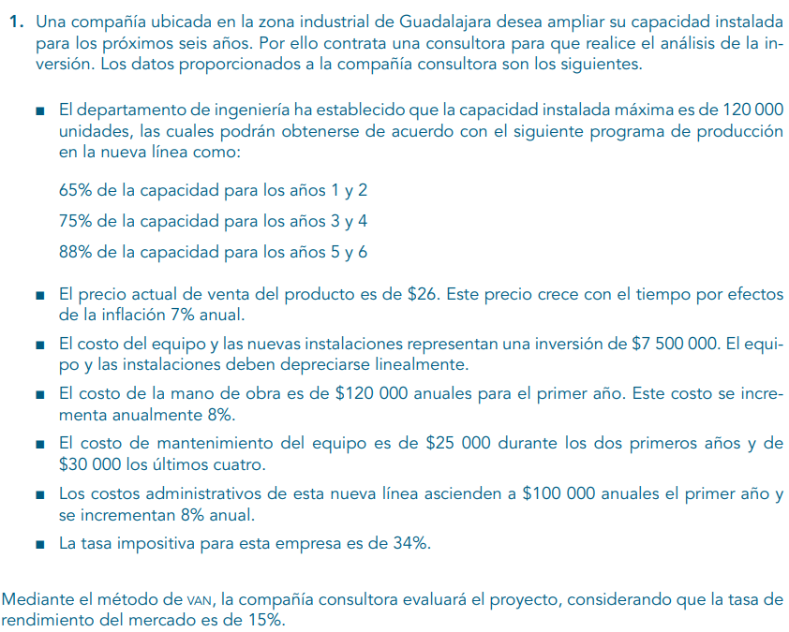

 |  |  |  |  |  |  |  |  |  | capacidad | 120000 | unidades
 |  |  |  |  |  |  |  |  |  | prod | 65% | 1,2
 |  |  |  |  |  |  |  |  |  |  | 75% | 3,4
 |  |  |  |  |  |  |  |  |  |  | 88% | 5,6

 |  |  |  |  |  |  |  |  |  | pvu | 26 |  | infl | 7%
 |  |  |  |  |  |  |  |  |  | equipo | 7500000
 |  |  |  |  |  |  |  |  |  | depr lineal
 |  |  |  |  |  |  |  |  |  | mano de o | 120000 |  | infl mano | 8%
 |  |  |  |  |  |  |  |  |  | mantenim | 25000 | 1,2
 |  |  |  |  |  |  |  |  |  |  | 30000 | 3,4,5,6
 |  |  |  |  |  |  |  |  |  | c admin | 100000 | 1 | infl c admin | 8%
 |  |  |  |  |  |  |  |  |  | impuesto | 34%

 |  |  |  |  |  |  |  |  |  | tasa | 15%

 | 0 | 1 | 2 | 3 | 4 | 5 | 6
inv | -7500000
ingresos |  |  |  |  |  |  |  |  |  | depr | 1250000
capacidad |  | 65% | 65% | 75% | 75% | 88% | 88% |  |  | valor | 7500000
unidades |  | 78000 | 78000 | 90000 | 90000 | 105600 | 105600 |  |  | rescate | 0
pvu |  | 26 | 27.82 | 29.7674 | 31.851118 | 34.08069626 | 36.466344998 |  |  | vida | 6
tot ingr |  | 2028000 | 2169960 | 2679066 | 2866600.62 | 3598921.5251 | 3850846.0318
egresos:
mano de o |  | 120000 | 129600 | 139968 | 151165.44 | 163258.6752 | 176319.36922
manten |  | 25000 | 25000 | 30000 | 30000 | 30000 | 30000
c admin |  | 100000 | 108000 | 116640 | 125971.2 | 136048.896 | 146932.80768
depr |  | 1250000 | 1250000 | 1250000 | 1250000 | 1250000 | 1250000
tot egr |  | 1495000 | 1512600 | 1536608 | 1557136.64 | 1579307.5712 | 1603252.1769
utilidad |  | 533000 | 657360 | 1142458 | 1309463.98 | 2019613.9539 | 2247593.8549 | corr
impuesto |  | 181220 | 223502.4 | 388435.72 | 445217.7532 | 686668.74431 | 764181.91067
depr |  | 1250000 | 1250000 | 1250000 | 1250000 | 1250000 | 1250000
utilidad |  | 1601780 | 1683857.6 | 2004022.28 | 2114246.2268 | 2582945.2095 | 2733411.9442 | corr
flujo neto | -7500000 | 1601780 | 1683857.6 | 2004022.28 | 2114246.2268 | 2582945.2095 | 2733411.9442
flujo desc | -7500000 | 1392852.1739 | 1273238.2609 | 1317677.1793 | 1208827.1422 | 1284180.2667 | 1181729.4145
VPN | 158504.43742 | corr
TIR | 16%

